Summary table
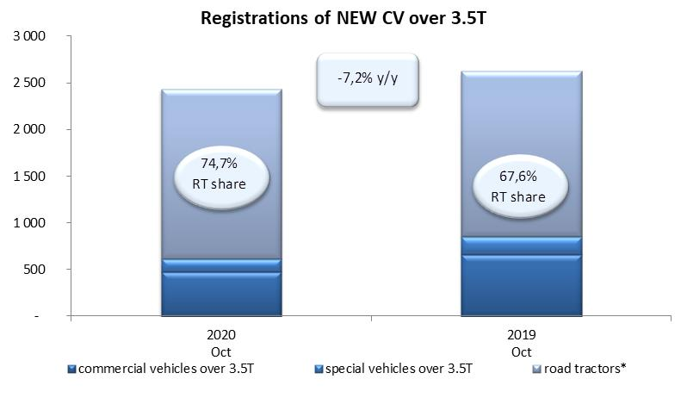
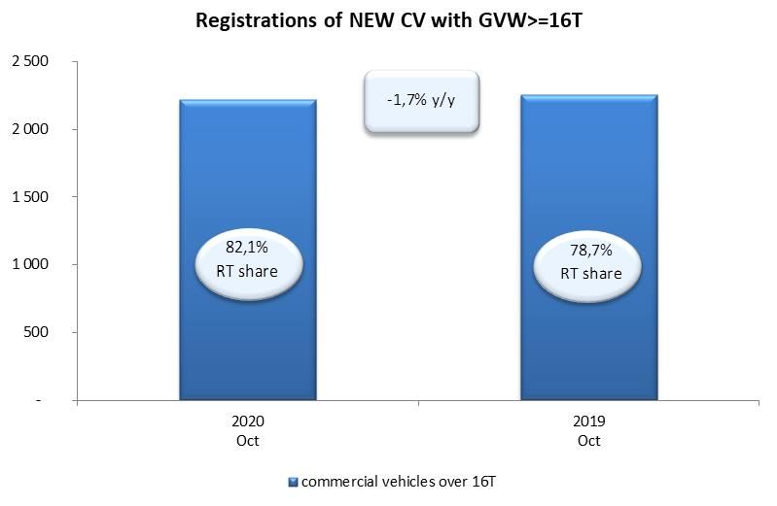
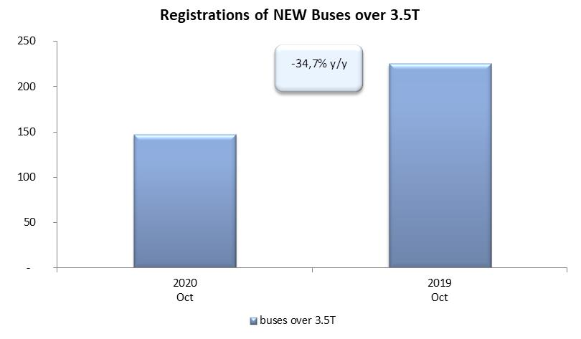
PZPM based on CEP (Ministry of Digital Affairs) |  |  |  |  |  | 04/11/2020
 |  |  |  |  |  | units
FIRST REGISTRATIONS OF NEW COMMERCIAL VEHICLES OVER 3.5T
 | 2020 Oct | 2019 Oct | % change y/y | 2020 Jan - Oct | 2019 Jan - Oct | % change y/y
CV - TOTAL | 2,436 | 2,625 | -7.2% | 15,610 | 24,713 | -36.8%
commercial vehicles over 3.5T | 473 | 664 | -28.8% | 3,866 | 5,808 | -33.4%
special vehicles over 3.5T | 143 | 187 | -23.5% | 836 | 827 | 1.1%
road tractors* | 1,820 | 1,774 | 2.6% | 10,908 | 18,078 | -39.7%
BUSES - TOTAL | 147 | 225 | -34.7% | 1,175 | 2,196 | -46.5%
COMMERCIAL VEHICLES - TOTAL | 2,583 | 2,850 | -9.4% | 16,785 | 26,909 | -37.6%
*/ The data does not cover new registrations of domestic producers their own brands

